World Equity
SUSTAINABLE WORLD EQUITY

CHARAKTERISTIKA FONDU
STRUKTURA FONDU

4,20% hotovost | 4.20%
6,90% komunikační služby | 6.90%
12,80% finanční služby | 12.80%
9,40% průmysl | 9.40%
5,90% spotřeba - cyklická | 5.90%
12,00% zdravotnictví | 12.00%
14,30% spotřeba - necyklická | 14.30%
23,40% informační technologie | 23.40%
11,00% ostatní | 11.00%
Název fondu: | SUSTAINABLE WORLD EQUITY

AKCIOVÝ FOND
Investiční manažer: | Generali Investments Partners S.p.A.
Hodnota fondu: | 289,33 mEUR
Počátek obchodování: | 2006-07-26
Investiční cíl: Cílem fondu je překonat jeho benchmark (kterým je MSCI World – Net Total Return Index). Fond investuje především do akcií společností s velkou tržní kapitalizací. Dále může investovat do hotovosti, krátkodobých dluhových instrumentů a dluhopisů. Fond může používat finanční nástroje a deriváty pro zajišťovací účely, pro efektivní správu portfolia a pro investiční účely.

POPLATKY GENERALI ČESKÁ POJIŠŤOVNA A.S.*
TOP 10
GENERALI INVESTMENTS LUXEMBOURG SA
Rozdíl mezi nákupním a prodejním kurzem podílových jednotek: | Běžné/jednorázové pojistné: 5 %/0 % Mimořádné pojistné 2% resp. 3 %** | Společnost |  |  | % v portfoliu | Sektor
Částečný odkup: | 0,25 % z odkoupené částky, minimálně však 50 Kč a maximálně 500 Kč | Apple Inc. (AAPL UW) |  |  | 4.41 | informační technologie
Poplatky za přemístění: | V každém poj. roce 2 zdarma, jinak 0,25 % akt. hodnoty přemístěných jednotek, min. 50 Kč a max. 500 Kč. | Microsoft Corp (MSFT UW) |  |  | 3.40 | informační technologie
Poplatky za správu fondu***: | 2 % p.a. | Amazon.com, Inc. (AMZN UW) |  |  | 2.62 | spotřeba - necyklická
* výtah ze sazebníku poplatků k IŽP týkající se fondů, v případě rozdílů platí sazebník poplatků |  | Alphabet Inc-CL A (GOOGL UW) |  |  | 2.52 | komunikační služby
** závisí na produktu *** náklady za správu fondu jsou započtené v NAV (t.j. v kurzu) |  | TESLA INC (TSLA UW) |  |  | 1.10 | spotřeba - necyklická
KOMENTÁŘ K TRHU
KOMENTÁR TRHU
KOMENTÁŘ TRHU
KOMENTÁŘ TRHU
VÝKONNOST FONDU
 |  | JPMorgan Chase & Co. (JMP UN) |  |  | 1.05 | finanční služby
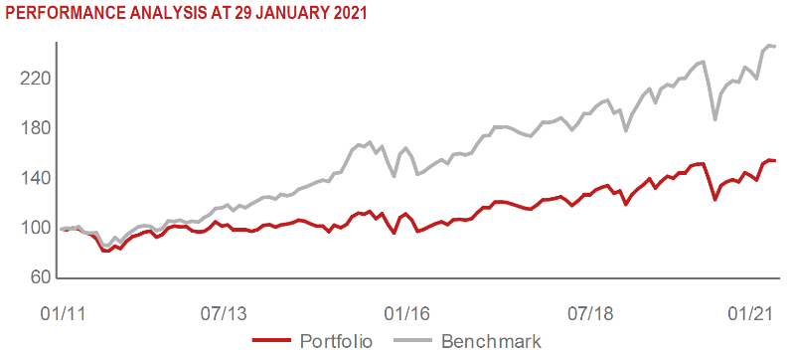 |  | Visa Inc - Class A Shares (V UN) |  |  | 1.03 | informační technologie
 |  | NVIDIA CORP (NVDA UW) |  |  | 0.82 | informační technologie
 |  | UNITEDHEALTH GROUP INC (UNH UN) |  |  | 0.81 | zdravotnictví
 |  | BERKSHIRE HATHAWAY INC-CL B |  |  | 0.80 | finanční služby

STATISTIKY
 |  | STD | IR | TE | Rating Morningstar(4) |  | Quartile Morn.
 |  | 25.30% | -1.51% | 2.27% | x |  | x
 |  | (1) Standard Deviation (Směrodatná odchylka): míra rizika, volatilita výkonnosti fondu. (2) Information Ratio (Informační poměr): poměr průměrně dosaženého výnosu oproti odchylce od indexu. (3) Tracking Error: směrodatná odchylka rozdílu výkonnosti fondu

VÝKONNOST (EUR)

 |  | 1 měsíc (%) | YTD (%) |  | 1 rok (%) | od počátku (%)
SUSTAINABLE WORLD EQUITY (ISIN: LU0260158042) |  | 3.04 | 3.04 |  | -0.59 | 30.90
Benchmark * |  | -0.29 | -0.29 |  | 5.31 | -
Excess Return |  | 3.33 | 3.33 |  | -5.90 | NA
Leden 2021
* MSCI World – Net Total Return Index
Hodnota investice do podílových fondů může růst, klesat nebo stagnovat podle situace na finančních trzích. Minulé výnosy nejsou zárukou výnosů v budoucnu.

